業務フロー凡例
システム名 |  |  | システム種別 |  | 基本設計書 |  | 作成者 | 作成日 | 更新者 | 更新日 | 版数
POSサーバー |  |  | POSサーバー |  |  |  | LoiLV | 2023-06-07 | LoiLV | 2024-06-19 | 0.2

機能カテゴリ |  | 80_Scan&Go商品マスタ再配信 |  | 項目 |  | 概要設計書 | 業務フロー凡例

 | ●1_レジ内

●●
画面表示
●●
モーダル表示

●●
処理機能
本来なら、処理内で分岐もあるとは思いますが、今回は、分岐処理についても、一括で処理機能と定義しています。
●●
音声ファイル

 | ●1_レジ周辺機器

セカンドディスプレイ
●●
セカンドディスプレイ画面表示
スキャナー
●●
スキャナー

スキャナー
自動釣銭機
●●
自動釣銭機
プリンター
●●

磁気カードリーダー
磁気カードリーダー
エフケイシステム 両面双方向読み取り MJR-100

 | ●外部連携

●●
API連携
本来ならDBですが、DBの意味で使用しています。
●●
他の機能への連携

●●
端末内DB
設定関連などのDB
最新
ボタン名

最新
分岐・判定

●●
他の機能部門への連携

機能概要
システム名 |  |  | システム種別 |  | 基本設計書 |  | 作成者 | 作成日 | 更新者 | 更新日 | 版数
POSサーバー |  |  | POSサーバー |  |  |  | LoiLV | 2024-06-11 | LoiLV | 2024-06-19 | 0.2

機能カテゴリ |  | 80_Scan&Go商品マスタ再配信 |  | 項目 |  | 概要設計書 | 機能概要

 | 80_Scan&Go商品マスタ再配信
 |  |  |  |  |  |  |  |  |  |  |  | 1
 |  |  |  |  |  |  |  |  |  |  |  | 2
X1_メニュー機能
 |  |  |  |  |  |  |  |  |  |  |  | 3
 |  |  |  |  |  |  |  |  |  |  |  | 4
 |  |  |  |  |  |  |  |  |  |  |  | 5
 |  |  |  |  |  |  |  |  |  |  |  | 6
80_Scan&Go商品マスタ再配信
 |  |  |  |  |  |  |  |  |  |  |  | 7
 |  |  |  |  |  |  |  |  |  |  |  | 8
 |  |  |  |  |  |  |  |  |  |  |  | 9
店舗情報をタッチすると共通機能を実行する。
各ユーザーのstoreIdに基づいて、各店舗に該当する店舗一覧を取得する。
storeId = 09999の場合、全ての店舗一覧を取得する。
 |  |  |  |  |  |  |  |  |  |  |  | 10
 |  |  |  |  |  |  |  |  |  |  |  | 11
SC8001
Scan&Go商品マスタ再配信画面
 |  |  |  |  |  |  |  |  |  |  |  | 12
 |  |  |  |  |  |  |  |  |  |  |  | 13
 |  |  |  |  |  |  |  |  |  |  |  | 14
店舗一覧表示モダール
1つの店舗のみ選択可能
顧客が選択した店舗を保存する。SC8001_Scan&Go商品マスタ再配信画面に戻ると、観客が選択した店舗を表示する。SCX0101_メインメニュー画面に戻ると、顧客が選択した店舗をクリアする。
 |  |  |  |  |  |  |  |  |  |  |  | 15
 |  |  |  |  |  |  |  |  |  |  |  | 16
 |  |  |  |  |  |  |  |  |  |  |  | 17
画面初期化
店舗情報（ヘッダー）
 |  |  |  |  |  |  |  |  |  |  |  | 18
 |  |  |  |  |  |  |  |  |  |  |  | 19
 |  |  |  |  |  |  |  |  |  |  |  | 20
 |  |  |  |  |  |  |  |  |  |  |  | 21
・「確定」ボタン：SC8001_Scan&Go商品マスタ再配信画面を表示する。
・「取消」ボタン: モダールを閉じてSCX101_メインメニュー画面に戻る。
 |  |  |  |  |  |  |  |  |  |  |  | 22
 |  |  |  |  |  |  |  |  |  |  |  | 23
MD0101
店舗一覧モダール
 |  |  |  |  |  |  |  |  |  |  |  | 24
・APIを呼び出して、選択した店舗がScan&Go店舗かどうかを確認する。
+Scan&Go店舗の場合、SC8001_Scan&Go商品マスタ再配信画面を表示する。
+Scan&Go店舗ではない場合、以下のエラーモダールを表示する。Scan&Go対象店舗ではありません。再度、店舗を選択 してください。モダール上の「はい」をタッチすると、SC8001_Scan&Go商品マスタ再配信画面を表示する。
ルビナはScan&Go店舗がScan&Goマシン (フロー71) を設置している店舗であると認識していますが、合っていますか。
 |  |  |  |  |  |  |  |  |  |  |  | 25
 |  |  |  |  |  |  |  |  |  |  |  | 26
 |  |  |  |  |  |  |  |  |  |  |  | 27
 |  |  |  |  |  |  |  |  |  |  |  | 28
 |  |  |  |  |  |  |  |  |  |  |  | 29
決定
取消
 |  |  |  |  |  |  |  |  |  |  |  | 30
 |  |  |  |  |  |  |  |  |  |  |  | 31
 |  |  |  |  |  |  |  |  |  |  |  | 32 | SC8001_Scan&Go商品マスタ再配信画面
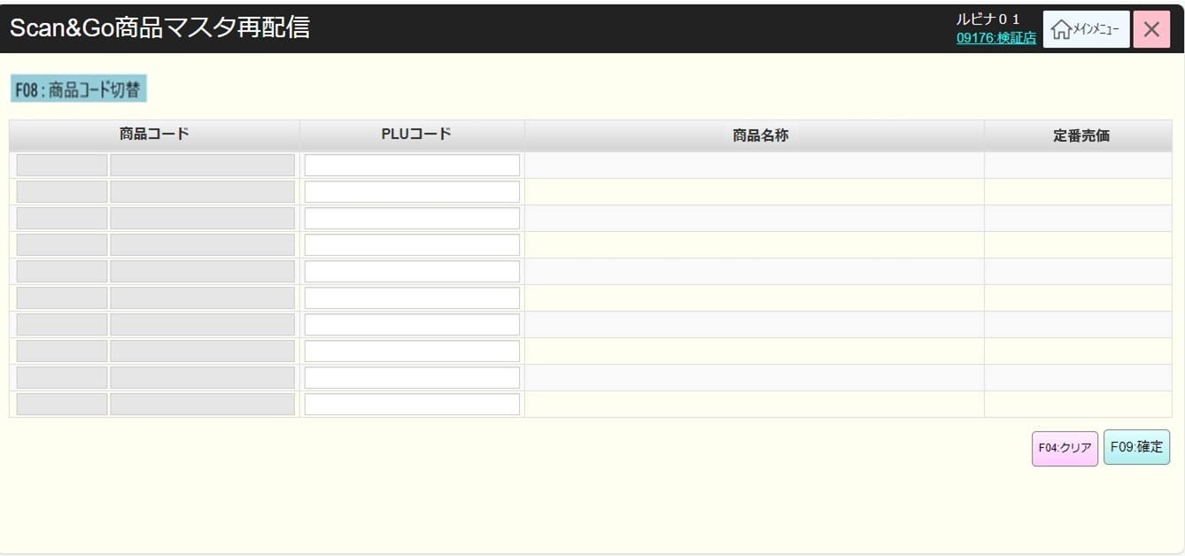
 |  |  |  |  |  |  |  |  |  |  |  | 33
KN8001
Scan&Go店舗確認機能
AP8001
Scan&Go店舗確認
初期化：
・[F08:商品コード切替]ボタンを表示する。現在、他のフローにはこのボタンが追加されているが、このフローでは他のフローと同様に追加する。
・欄を含む空白の10行の表を表示する。
+ [商品コード]には以下の2つの項目が含まれている。
▸[部門コード]：数字のみ入力可能、最大2文字。1文字を入力した場合、フォーカスアウト時に前ゼロを自動補填する。入力しない場合、前ゼロを自動補填しない。
▸[商品コード]: 数字のみ入力可能、最大6文字。1文字以上を入力した場合、フォーカスアウト時に6文字を構成するために前ゼロを自動補填する。入力しない場合、前ゼロを自動補填しない。
+ [PLUコード]: 数字のみ入力可能、最大13文字。1文字以上を入力した場合、フォーカスアウト時に前ゼロを自動補填する。入力しない場合、前ゼロを自動補填しない。
+ [商品名称]：商品名称を表示して編集不可。
+[定番売価]: 商品の定番売価を表示する。
・[商品コード]欄を無効にし、[PLUコード]欄を有効にする。
・最初の[PLUコード]入力項目にカーソルをフォーカスする。
・最後の行を入力した場合、下に新しい行を作成する。画面サイズを超えた場合はスクロールできる。
・[ F04:クリア]ボタン：有効
・[F09:確定]ボタンを無効にする。表のデータ変更があった場合、[F09:確定]ボタンを有効にする。
アクション、イベント：
・[F08:商品コード切替]ボタンをタッチすると、
+[PLUコード]欄を無効にし、[商品コード]欄を有効にする。
+[F08:商品コード切替]ボタンを [F08:PLUコード切替]ボタンに切り替える。
・[F08:PLUコード切替]ボタンをタッチすると、
+[商品コード]欄を無効にし、[PLUコード]欄を有効にする。
+[F08:PLUコード切替]ボタンを[F08:商品コード切替]ボタンに切り替える。
・最後の行を入力した後、[F09:確定]ボタンを指す。
・[F04:クリア]ボタンをタッチすると、画面上のデータをクリアし、確定ボタンを無効にし、[商品コード]欄を無効にし、[PLUコード]欄を有効にし、[F08:商品コード切替]ボタンを表示し、最初の行にフォーカスする。
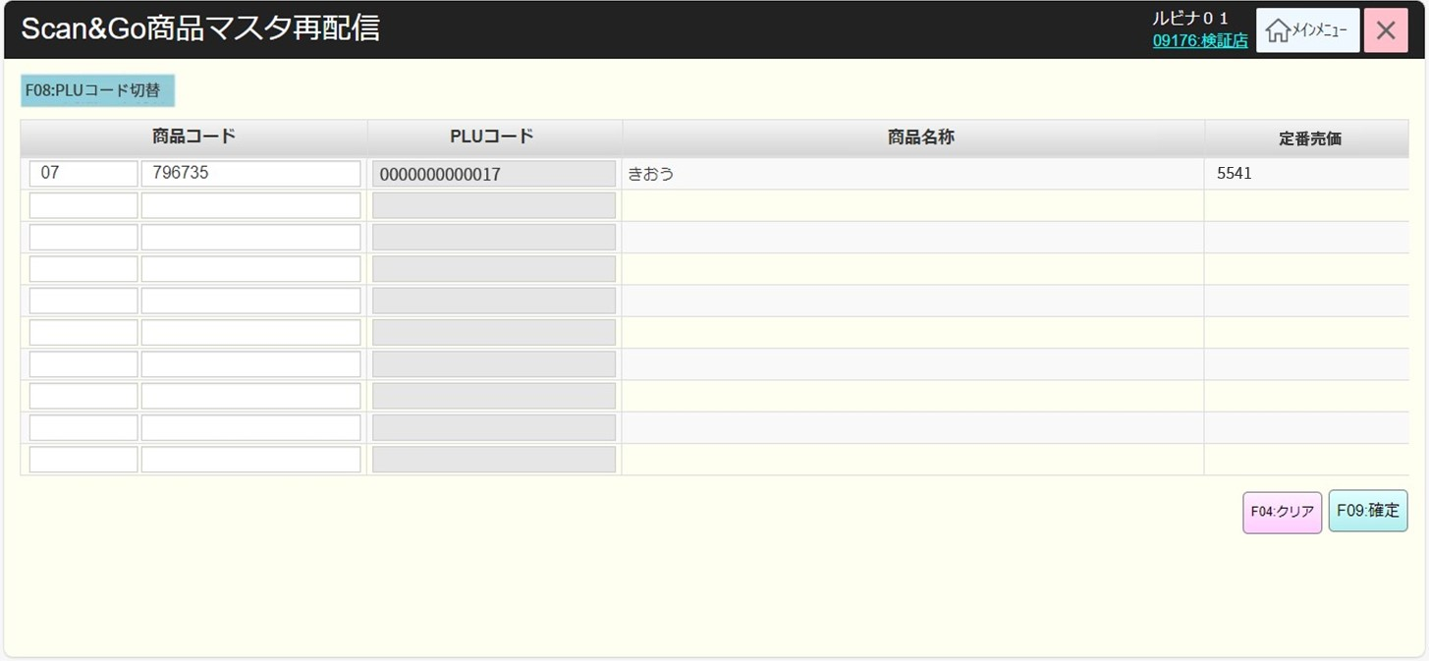
 |  |  |  |  |  |  |  |  |  |  |  | 34
 |  |  |  |  |  |  |  |  |  |  |  | 35
 |  |  |  |  |  |  |  |  |  |  |  | 36
 |  |  |  |  |  |  |  |  |  |  |  | 37
 |  |  |  |  |  |  |  |  |  |  |  | 38
 |  |  |  |  |  |  |  |  |  |  |  | 39
 |  |  |  |  |  |  |  |  |  |  |  | 40
 |  |  |  |  |  |  |  |  |  |  |  | 41
Scan&Go店舗
Scan&Go店舗ではない
 |  |  |  |  |  |  |  |  |  |  |  | 42
 |  |  |  |  |  |  |  |  |  |  |  | 43
 |  |  |  |  |  |  |  |  |  |  |  | 44
MD_ERROR
Scan&Go店舗選択エラーモダール
 |  |  |  |  |  |  |  |  |  |  |  | 45
80
 |  |  |  |  |  |  |  |  |  |  |  | 46
 |  |  |  |  |  |  |  |  |  |  |  | 47
 |  |  |  |  |  |  |  |  |  |  |  | 48
SC8001
Scan&Go商品マスタ再配信画面
はい
 |  |  |  |  |  |  |  |  |  |  |  | 49
 |  |  |  |  |  |  |  |  |  |  |  | 50
 |  |  |  |  |  |  |  |  |  |  |  | 1
 |  |  |  |  |  |  |  |  |  |  |  | 2
 |  |  |  |  |  |  |  |  |  |  |  | 3
 |  |  |  |  |  |  |  |  |  |  |  | 4
 |  |  |  |  |  |  |  |  |  |  |  | 5
 |  |  |  |  |  |  |  |  |  |  |  | 6
F09:確定
PLUコード・商品コード入力
F04:クリア
F08:PLUコード切替
F08:商品コード切替
 |  |  |  |  |  |  |  |  |  |  |  | 7
 |  |  |  |  |  |  |  |  |  |  |  | 8
 |  |  |  |  |  |  |  |  |  |  |  | 9
 |  |  |  |  |  |  |  |  |  |  |  | 10
80
 |  |  |  |  |  |  |  |  |  |  |  | 11
 |  |  |  |  |  |  |  |  |  |  |  | 12
KN1505
商品提案機能
AP1506
product/suggest
 |  |  |  |  |  |  |  |  |  |  |  | 13
 |  |  |  |  |  |  |  |  |  |  |  | 14
 |  |  |  |  |  |  |  |  |  |  |  | 15
 |  |  |  |  |  |  |  |  |  |  |  | 16
 |  |  |  |  |  |  |  |  |  |  |  | 17
 |  |  |  |  |  |  |  |  |  |  |  | 18 | MD_ERROR_商品が存在していないエラーモダール
80
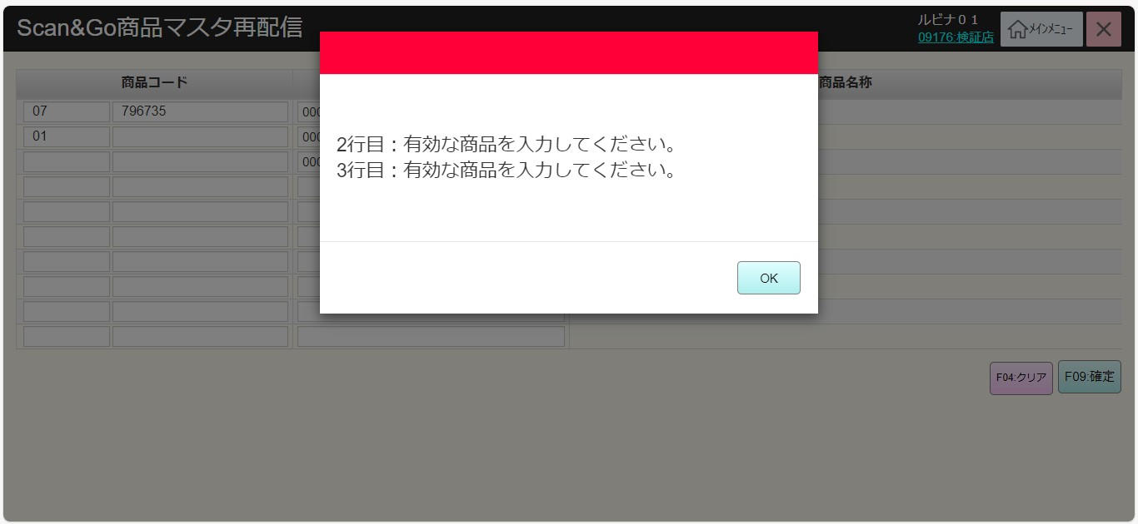
 |  |  |  |  |  |  |  |  |  |  |  | 19
 |  |  |  |  |  |  |  |  |  |  |  | 20
 |  |  |  |  |  |  |  |  |  |  |  | 21
 |  |  |  |  |  |  |  |  |  |  |  | 22
KN8002
Scan&Go商品マスタ再配信機能
AP8002
Scan&Go商品マスタ再配信
 |  |  |  |  |  |  |  |  |  |  |  | 23
・商品コード又はPLUコードを入力し、フォーカスアウトした場合は自動的に検索する。
‣商品が存在していない場合、[商品名称]項目に「データが見つかりませんでした。」テキストを赤色で表示し、カーソルのフォーカスを外す。
‣商品が存在している場合、該当欄にデータを埋め込み、カーソルを次の行にフォーカスする。
‣PLUコードを入力すると、親のJANコードで自動検索する。
 |  |  |  |  |  |  |  |  |  |  |  | 24
 |  |  |  |  |  |  |  |  |  |  |  | 25
 |  |  |  |  |  |  |  |  |  |  |  | 26
 |  |  |  |  |  |  |  |  |  |  |  | 27
 |  |  |  |  |  |  |  |  |  |  |  | 28
 |  |  |  |  |  |  |  |  |  |  |  | 29
 |  |  |  |  |  |  |  |  |  |  |  | 30
商品が存在している
商品が存在していない
 |  |  |  |  |  |  |  |  |  |  |  | 31
・Scan&Go商品マスタ再配信機能を実行する。
+商品が存在していない場合、エラー行のモダールを表示する。
▸各エラー行のメッセージ："X行目 : 有効な商品を入力してください "。Xは商品が存在していないエラー行の位置である。
▸エラーモダール上の「はい」をタッチした後、最初のエラー行にフォーカスする。[PLUコード]を入力する場合、[PLUコード]にフォーカスする。[商品コード]を入力する場合、[部門コード]にフォーカスする。
+エラーがない場合、バッチを実行して画面上の商品売価をScan&Goサーバーに配信する。売価情報には以下が含まれている。
▸ 定番売価
▸ 緊急変更売価: 02_緊急売価変更
▸ 特売売価: 03_店舗特売入力
▸ 変更定番売価: 06_1, 7, 8 定番売価変更
▸ミックスマッチ: 05_ミックスマッチ設定
・成功した場合、画面上のデータをクリアし、確定ボタンを無効にし、[商品コード]欄を無効にし、[PLUコード]欄を有効にし、[F08:商品コード切替]ボタンを表示し、リスト上の最初の行にフォーカスする。
 |  |  |  |  |  |  |  |  |  |  |  | 32
 |  |  |  |  |  |  |  |  |  |  |  | 33
 |  |  |  |  |  |  |  |  |  |  |  | 34
MD_ERROR
商品が存在していないエラーモダール
 |  |  |  |  |  |  |  |  |  |  |  | 35
 |  |  |  |  |  |  |  |  |  |  |  | 36
 |  |  |  |  |  |  |  |  |  |  |  | 37
 |  |  |  |  |  |  |  |  |  |  |  | 38
はい
 |  |  |  |  |  |  |  |  |  |  |  | 39
 |  |  |  |  |  |  |  |  |  |  |  | 40
 |  |  |  |  |  |  |  |  |  |  |  | 41
 |  |  |  |  |  |  |  |  |  |  |  | 42
 |  |  |  |  |  |  |  |  |  |  |  | 43
80
 |  |  |  |  |  |  |  |  |  |  |  | 44
 |  |  |  |  |  |  |  |  |  |  |  | 45
 |  |  |  |  |  |  |  |  |  |  |  | 46
 |  |  |  |  |  |  |  |  |  |  |  | 47
 |  |  |  |  |  |  |  |  |  |  |  | 48
 |  |  |  |  |  |  |  |  |  |  |  | 49
 |  |  |  |  |  |  |  |  |  |  |  | 50
 |  |  |  |  |  |  |  |  |  |  |  | 1

 |  |  |  |  |  |  |  |  |  |  |  | 2

